Tabelle1
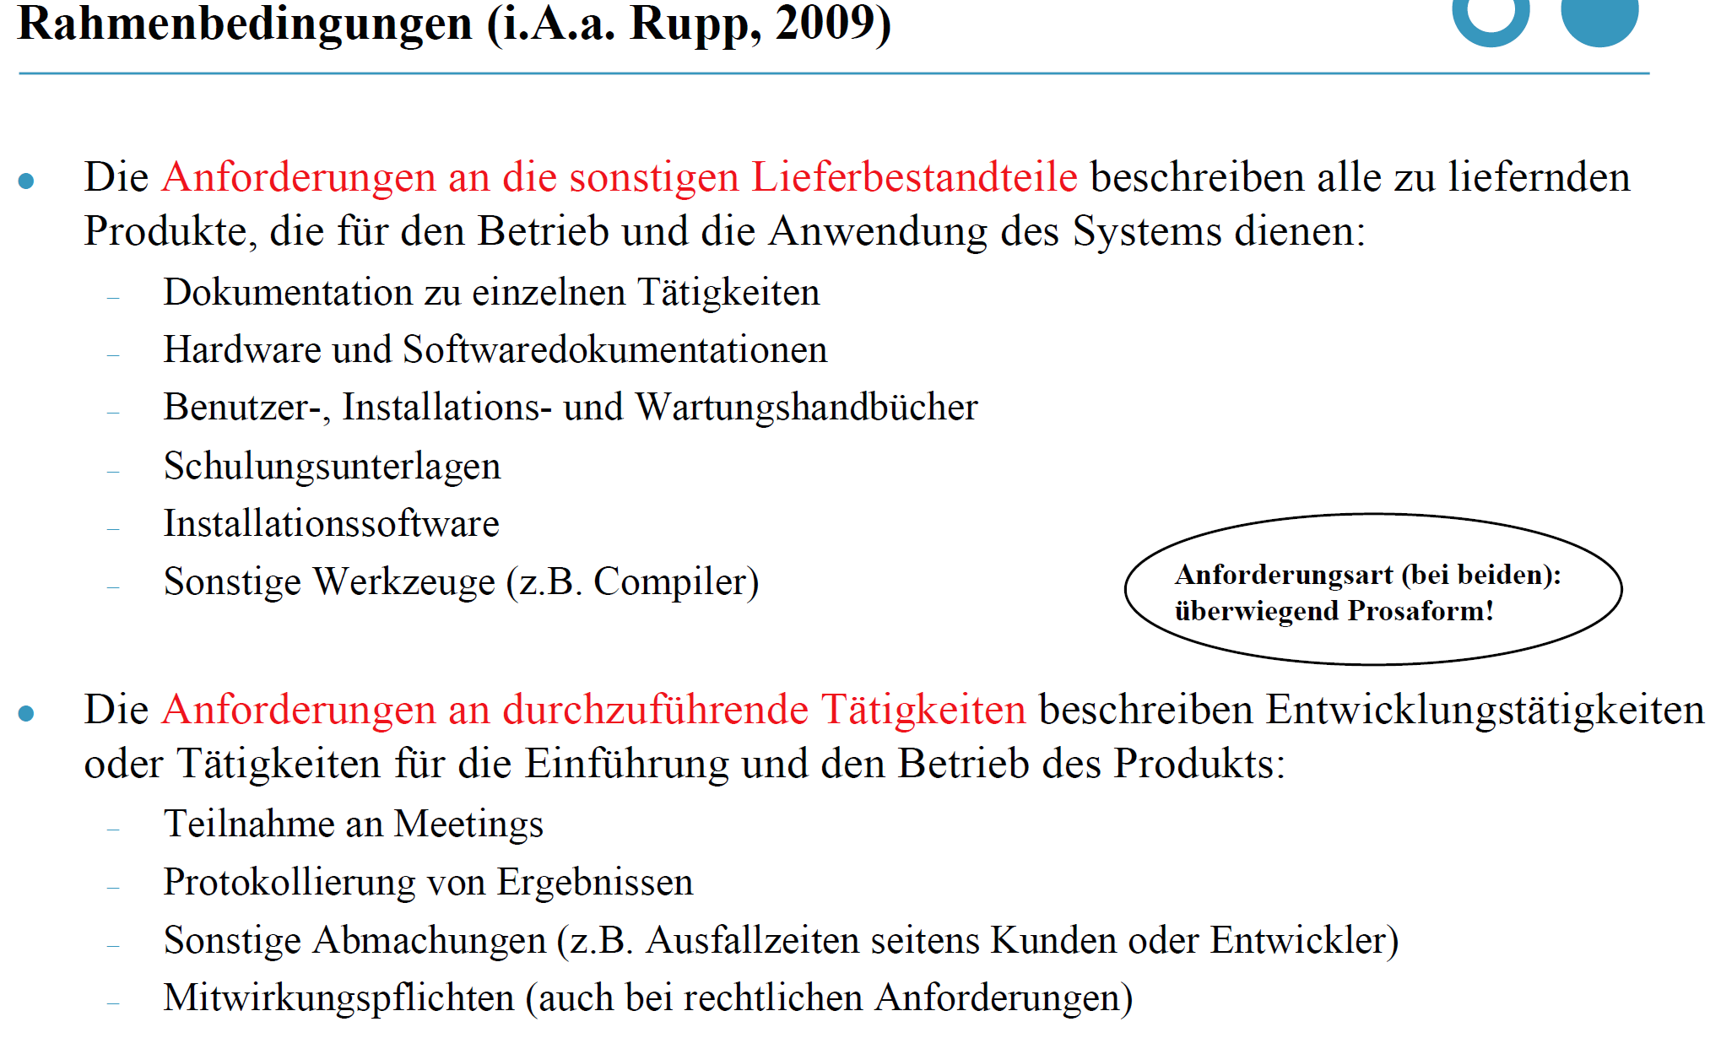
Nr. | Text
1 | Konzept und Prototyp für ein Kollaborationsportal für Unternehmen der Region sowie Studierende der HBRS realisieren
2 | 2 Sprints im Rahmen eines Scrum-Projekts
3 | Projektteam mit 11 Mitgliedern
4 | wöchentliche Team-Meetings zur Besprechung und Arbeit am Projekt
5 | wöchentliche Übung, die wesentliche Vorgaben zum Projekt macht und Ablauf bestimmt
6 | Dokumenten- & Codeverwaltung → Gitlab
7 | Kommunikation / Abstimmungsprozesse → Whatsapp
8 | Projektverwaltung → Trello

